Table 8
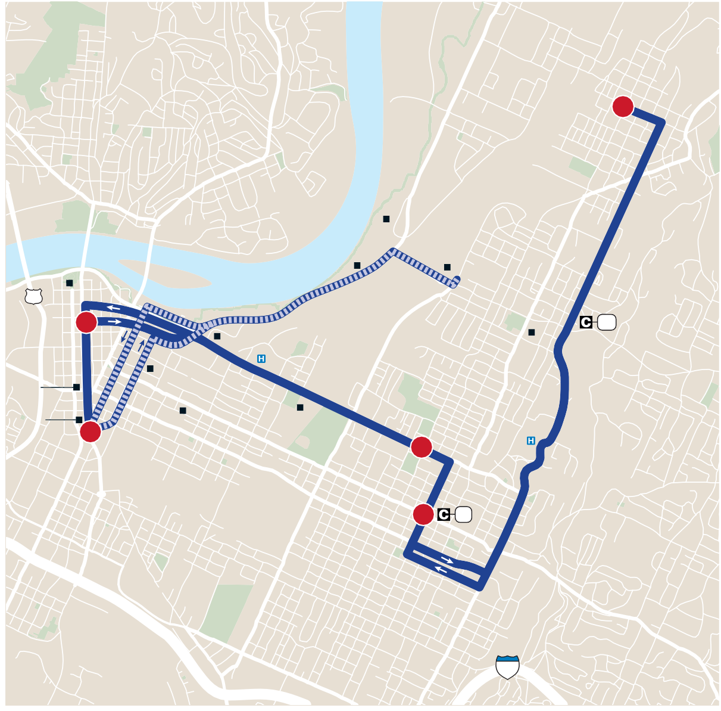
HOLIDAY SERVICE: Route not in service on New Year’s Day, Easter, Independence Day, Labor Day, Thanksgiving Day and Christmas Day. On Martin Luther King, Jr. Day and Memorial Day, buses run on a Saturday schedule. / HORARIO EN DÍAS FESTIVOS: No hay ruta el día de Año Nuevo, Pascua, día de Independencia, día del Trabajo, día de Acción de Gracias y Navidad. El día de Dr. Martin Luther King, Jr. y en el día de Homenaje a los Caídos (Memorial Day) los buses viajan de acuerdo con el horario del sábado. | NOTES: / NOTAS: G- Indicates when the bus leaves or arrives at the CARTA Garage. See To/ From Garage routing on map. / Indica cuándo el bus sale o llega al garaje de CARTA. Ver en el mapa la ruta de servicio Desde/Hacia Garaje. HC Indicates bus serves Health Center. / Indica que el bus atiende el Centro Médico. * Indicates trips where buses line up on Market Street for ease in transferring to other routes. / Indica viajes donde los buses forman una línea en Market Street para facilitar el trasbordo hacia otras rutas. 10A indicates Avondale and 10C indicates Campbell St. routing of Route 10. 10A indica Avondale y 10C indica Campbell St. enrutamiento de Ruta 10. | Schedules continued next page / Los horarios siguen en la próxima página

